Sheet1
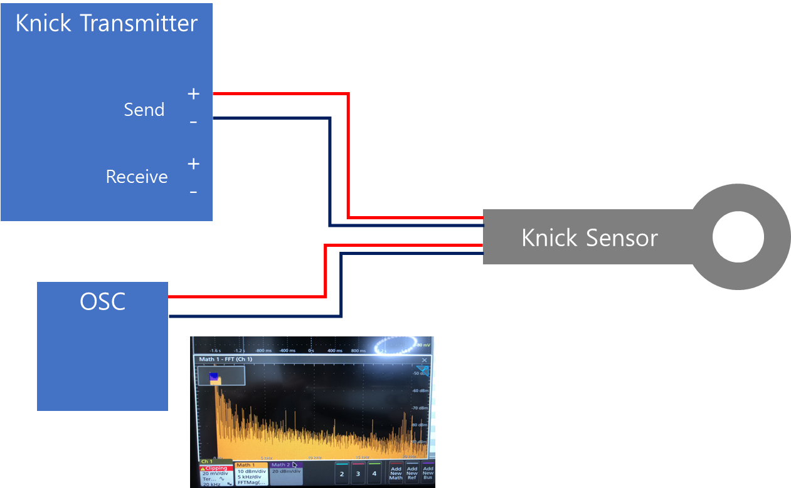
Knick Transmitter Send/Receive Waveform 측정

1. TEST 조건 및 환경
Measure Ins. | Send |  | Receive |  | Date
OSC (Tektronics) | Ch1 | 20mV/div 20kHz/div | Math1 - FFT | 10dBm/div 5kHz/div | 2020.09.21

2. TEST 결과
1) Send
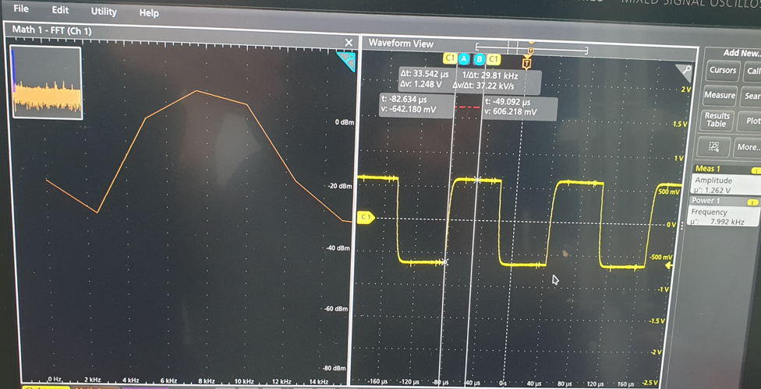 |  |  |  | - Amp : 1.262V - Waveform : Square - Frq : 8k Hz ※ 추후 Amplitude 변화에 따른 Receive 변화 확인 및 1.262V에 대한 원리 파악 필요

2) Receive - 물
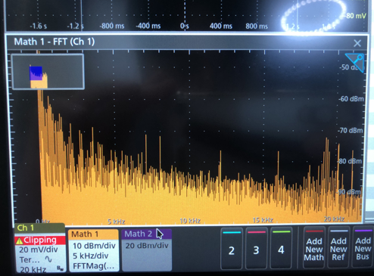 |  |  |  | - Amp : -71dBm - Gain(I) : 0.28 - Frq : 8k Hz ※ dBm = 20Log(mV) dBm = 20Log(mA) dBm = 10Log(mW)

2) Receive - 암모니아
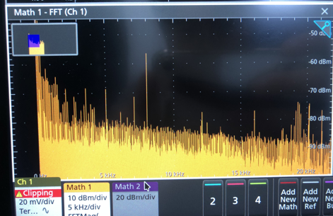 |  |  |  | - Amp : -56dBm - Gain(I) : 1.58mA - Frq : 8k Hz

3. 측정 구조도 (Receive 측정)

